3
内容 | 负责人 | 描述 | 完成状态
摇杆手感优化 | 廖国标 | 摇杆延迟调优，方向移动调优，大小放大四分之一
伤害漂字优化 | 王晓洋 廖国标 | 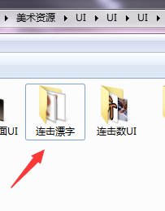 漂字图片在
副本界面优化 | 王晓洋 廖国标 | 现在副本界面有点不匹配游戏品质，需要替换后面那只背景图以及按照示意图调整下UI拼接
ui素材颜色调优 | 王晓洋 | 血条，护甲颜色不太适合，不具备辨识度
格挡增加cd显示 格挡cd UI出图 | 王晓洋 廖国标 | 图片在战斗主UI里面是dang_cd
技能介绍弹出二级界面增加 | 王晓洋 廖国标 | 技能可选择方案增加按钮增加文字：方案一方案二 技能下面标示技能名字 单个技能点击弹出技能二级界面介绍 技能界面右侧空白底板增加技能装配介绍文案
技能界面图标整体下移，不要挡住左上角技能文字 | 廖国标
取消所有的受击转向 | 廖国标
输出二级界面的介绍视频 | 王晓洋 | 视频尺寸768*567
强化格挡动作的反馈，增加格挡成功震屏（怪物格挡成功也会震屏） | 王晓洋 廖国标 | 强化反馈弹反的动作，增加专门的弹反动作源文件 格挡成功会产生屏幕震动
摄像机跟随速度调整，现在快速移动感觉屏幕跟随过快 | 廖国标
按钮点击效果修改为每次新的点击都会立即替代前次点击，而不是等到第二次点击完成再开始下次点击效果 | 廖国标

